Pivot_category_revenue
Revenue by Category
Row Labels | Sum of revenue
Automotive | 2501360.55
Beauty | 555775
Books | 274825.95
Clothing | 710953.62
Electronics | 4961736.6
Groceries | 89398.16
Home & Kitchen | 1132697.25
Pet Supplies | 354035.82
Sports | 952403.23
Toys | 385482.77
Grand Total | 11918668.95

Pivot_cohort
Row Labels | Count of user_id
2024-01 | 844
2024-02 | 711
Customers by Cohort Month
2024-03 | 771
2024-04 | 678
2024-05 | 617
2024-06 | 545
2024-07 | 541
2024-08 | 462
2024-09 | 413
2024-10 | 383
2024-11 | 319
2024-12 | 333
2025-01 | 296
2025-02 | 239
2025-03 | 246
2025-04 | 200
2025-05 | 196
2025-06 | 179
2025-07 | 174
2025-08 | 152
2025-09 | 156
2025-10 | 139
2025-11 | 41
Grand Total | 8635

Dashboard
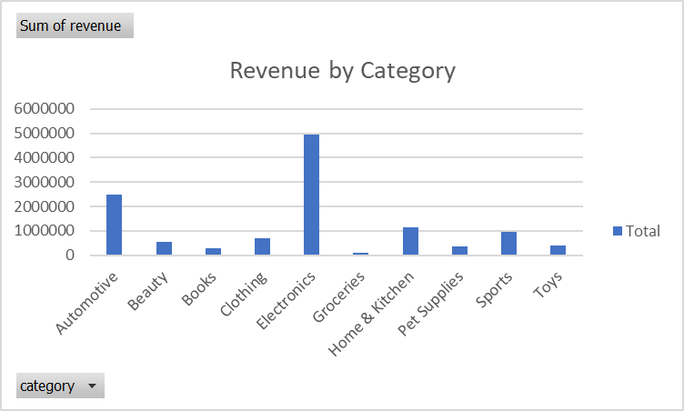
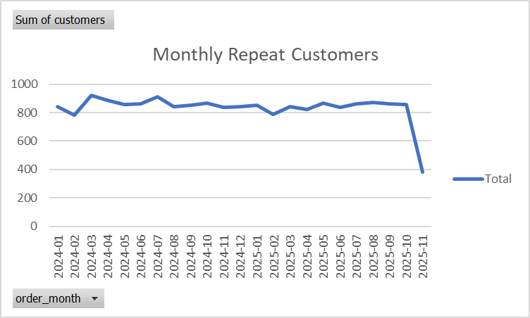
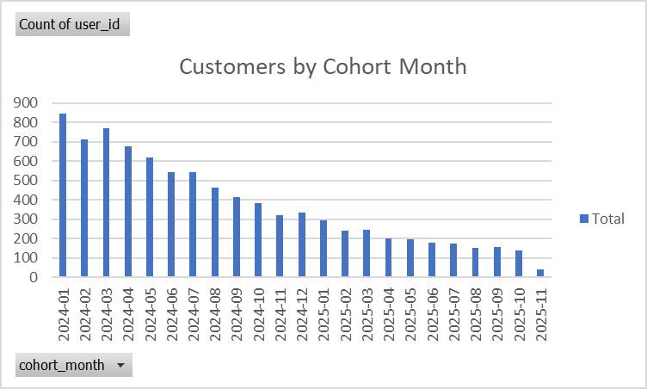
TOTAL REVENUE
TOTAL CATEGORIES
HIGHEST REVENUE CATEGORY

11918668.95 | 10 | 4961736.6

Pivot_monthly_report
Row Labels | Sum of customers
2024-01 | 844
2024-02 | 783
Monthly Repeat Customers
2024-03 | 920
2024-04 | 889
2024-05 | 856
2024-06 | 861
2024-07 | 911
2024-08 | 841
2024-09 | 850
2024-10 | 867
2024-11 | 837
2024-12 | 842
2025-01 | 854
2025-02 | 787
2025-03 | 843
2025-04 | 821
2025-05 | 869
2025-06 | 835
2025-07 | 864
2025-08 | 874
2025-09 | 864
2025-10 | 856
2025-11 | 382
Grand Total | 19150

